FT11204送货单
汭 珩 发 货 清 单

 |  |  | Shipping Date 发货日期: | 2026-01-29
 |  |  | 快递单号: | SF1566172756405

ORDER NR | Item Code | ARTICLE | Colour | Size | Order Qty | Back-up Qty | Total Qty | Carton #/Total | Net Weight (kg) | Gross Weight (kg) | REMARK
订单号 | 产品型号 | 款号 | 颜色 | 尺码 | 订单数 | 备品数 | 实发数量 | 总箱数\箱号 | 净重（公斤) | 毛重（公斤) | 备注
FT11204 | Princess | 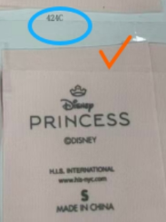 | 424C | xs | 252 | 66 | 318 | 信封袋 | 1.12kg | 1.08kg | 信封袋
 |  |  |  | s | 328 | 58 | 386
 |  |  |  | M | 580 | 70 | 650
 |  |  |  | L | 630 | 120 | 750
 |  |  |  | XL | 428 | 38 | 466
 |  |  |  | 2XL | 302 | 8 | 310

箱贴
Factory name (工厂名称)
PO. Number(订单号) | FT11204
Product Code.(产品编号) | Princess | Carton No.(箱号):
Inner Packages(包装方式） | 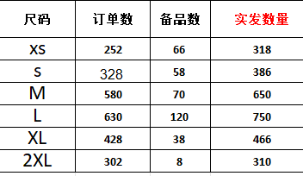 | 信封袋
Carton Dimension（箱规） | 信封袋
Gross Weight（毛重） | 1.08kg
Net Weight（净重） | 1.12kg
Remark（备注）

